关系图
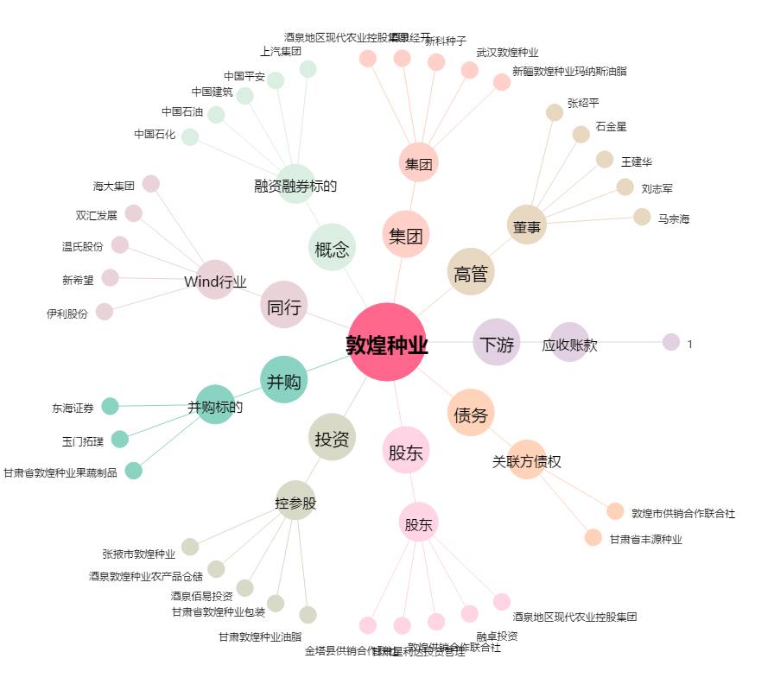
敦煌种业[600354.SH] - 关系概览图

